历史数据源中的税额问题
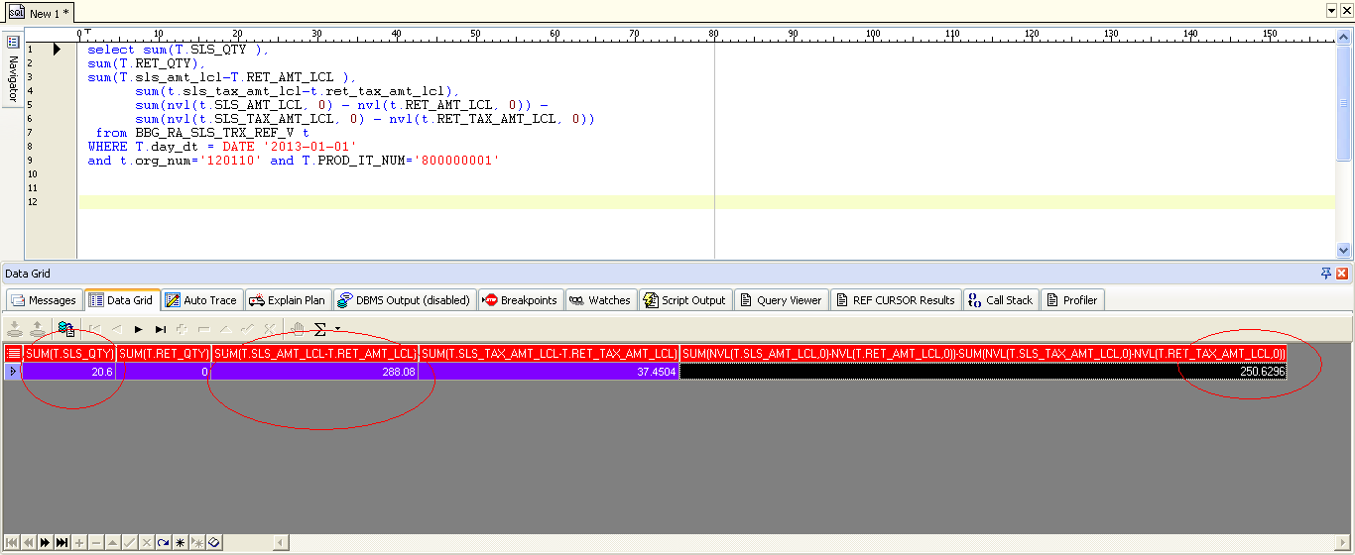

BBG_RA_SLS_TRX_REF_V中的数据源
